일위대가표
일 위 대 가 표

명 칭 | 규 격 | 수 량 | 단위 | 재 료 비 |  | 노 무 비 |  | 경 비 |  | 합 계 |  | 비 고
 |  |  |  | 단 가 | 금 액 | 단 가 | 금 액 | 단 가 | 금 액 | 단 가 | 금 액
제 1 호표
띠장설치 | 15~18M이하 | 1 | 본 |  | 8,278 |  | 291,519 |  | 47,845 | - | 347,642
철공공 |  | 0.25 | 인 |  | - | 243,126 | 60,781 |  | - | 243,126 | 60,781
용접공 |  | 0.590 | 인 |  | - | 267,021 | 157,542 |  | - | 267,021 | 157,542
보통인부 |  | 0.210 | 인 |  | - | 165,545 | 34,764 |  | - | 165,545 | 34,764
크레인 | 25TON | 0.69 | hr | 11,998 | 8,278 | 55,699 | 38,432 | 56,668 | 39,100 | 124,365 | 85,810
공구손료 및 경장비 |  | 3.000 | % |  |  |  |  | 291,519 | 8,745 | 291,519 | 8,745

 |  |  |  |  |  |  |  |  |  |  |  |  |  | 수량 | 1일시공량
 |  |  |  |  |  |  |  |  |  |  |  |  |  | 1 | 37 | 0.027027027027
 |  |  |  |  |  |  |  |  |  |  |  |  |  | 8 | 37 | 0.21621621622

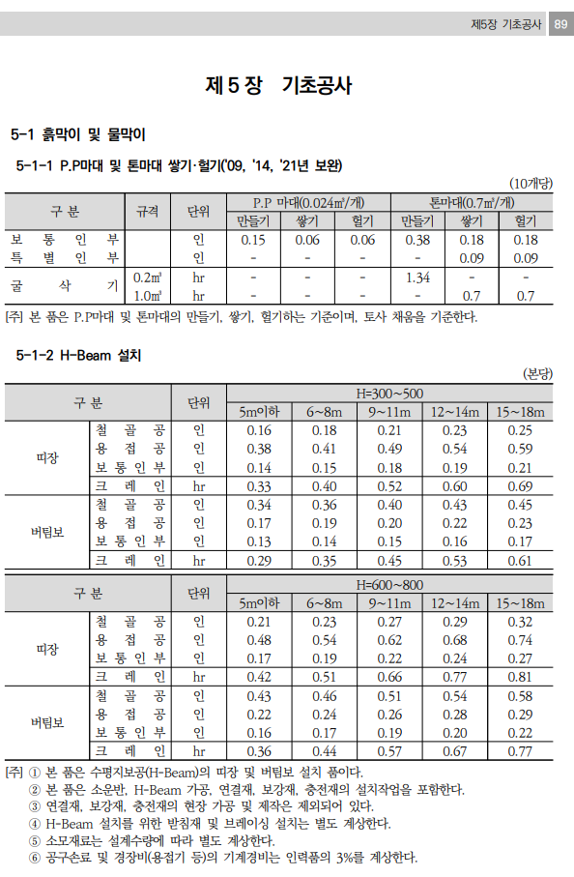


 |  |  |  |  |  |  |  |  |  |  |  |  | 0

기계경비
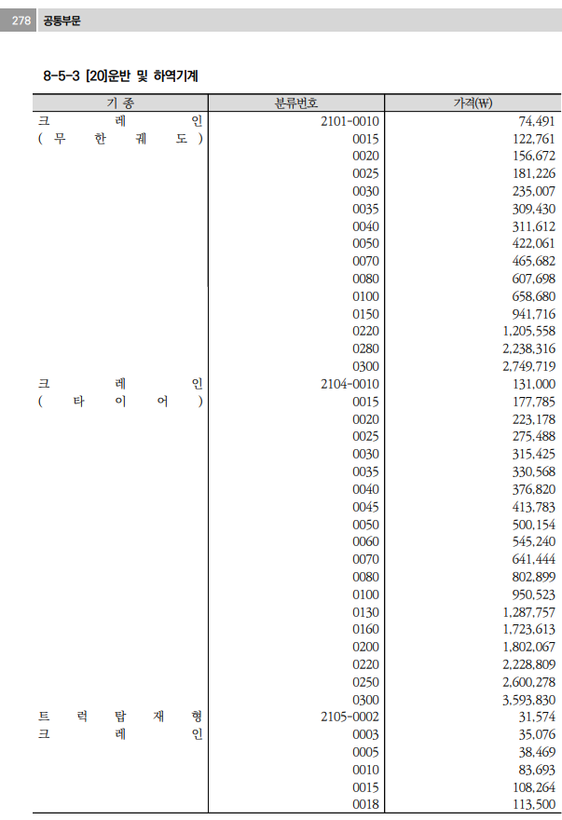
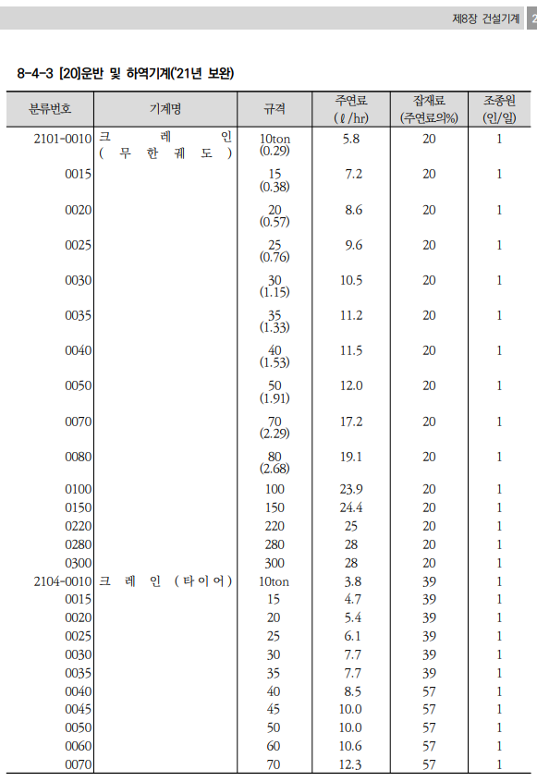
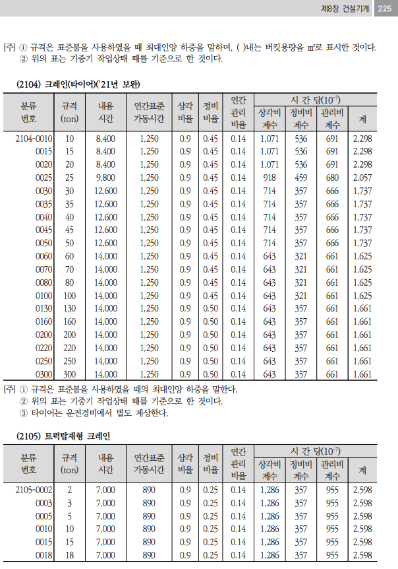
기계경비

명 칭 | 규 격 | 산 출 근 거 |  |  |  |  |  |  |  |  | 재료비 | 노무비 | 경 비 | 합 계 | 비 고
1.크레인(타이어) | 25TON |  |  |  |  |  |  |  |  |  | 11,998 | 55,699 | 56,668 | 124,365
손료 |  | 275,488,000 |  |  | ￦× |  | 2,057 |  | × | 10(-7) |  |  | 56,667.88 | 56,668
주연료 | 경유 | 6.1 |  | ℓ | × | 1,415 |  |  |  |  | 8,631.5 |  |  | 8,632
잡 품 | 주연료의 | 39 |  | % | × | 8,632 |  |  |  |  | 3,366.29 |  |  | 3,366
건설기계운전사 |  | 1 | 인 | × | 267,360 |  |  | × | 1/8*16/12*25/20 |  |  | 55,699 |  | 55,699

 |  |  |  |  | `

유대 및 노임 적용자료



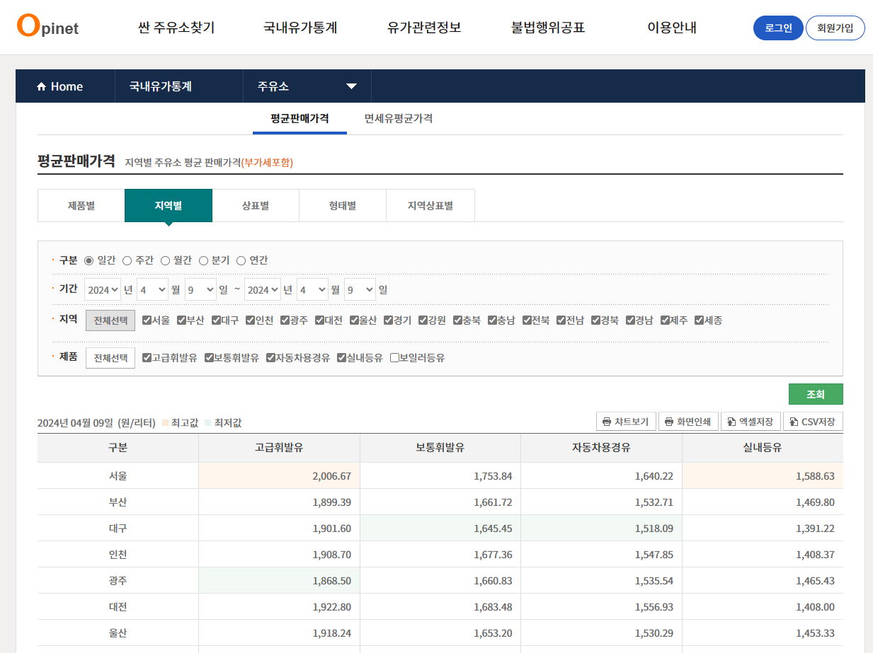

오피넷 4월 서울단가 적용 | 부가세제외 금액

1,557 | 1,415

